1、风险策略
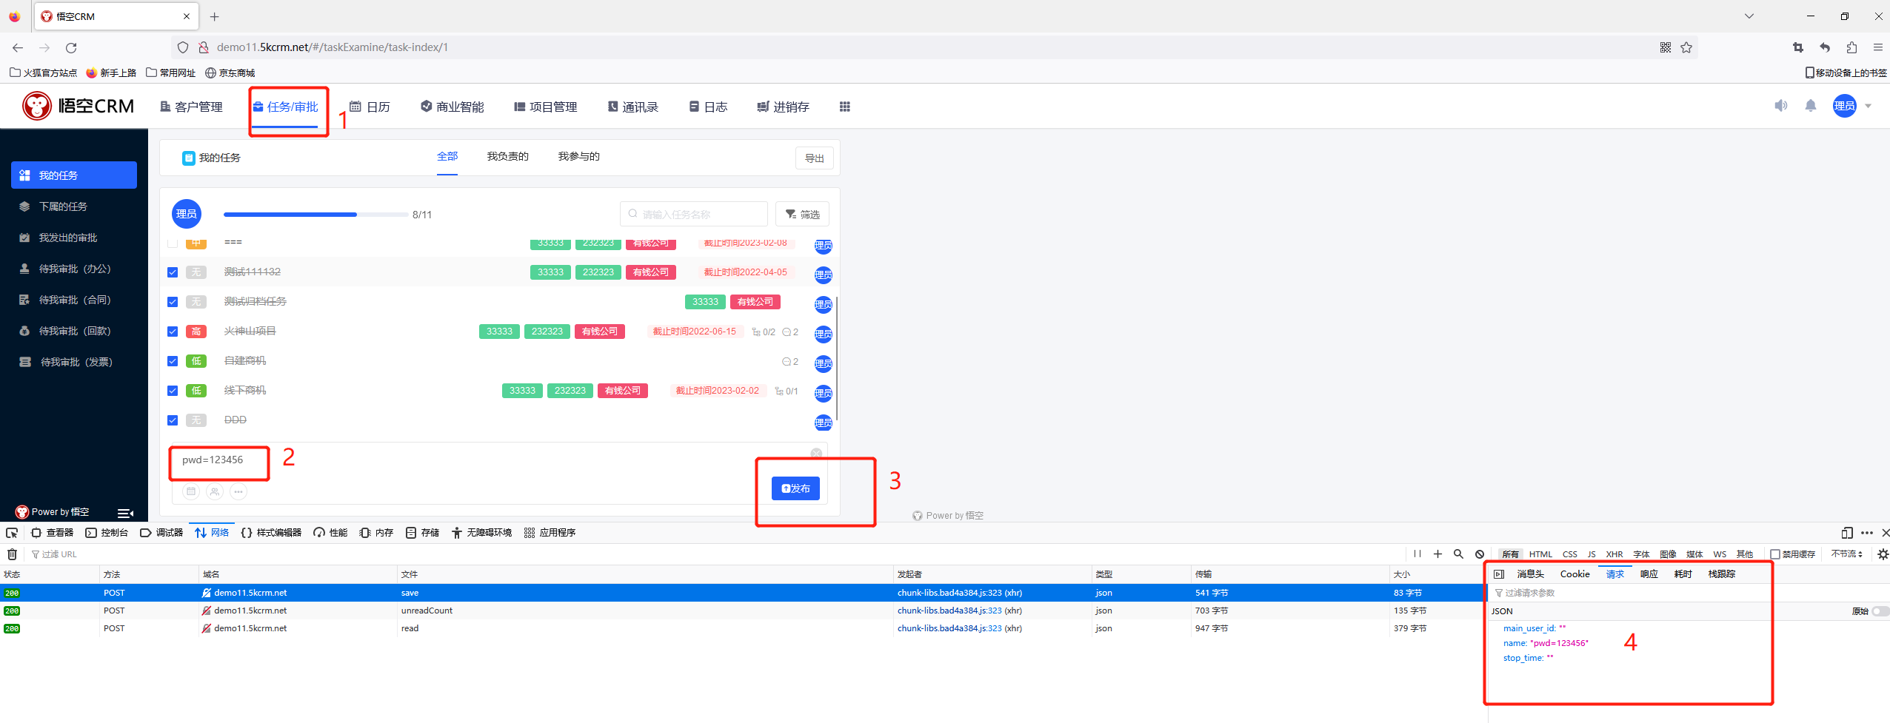
风险名称 | 风险类型 | 风险等级 | 风险标签 | 资产类型 | 风险主体 | 同类风险（其他厂家风险定义） | 风险描述 | 处置建议 | 指标成因模板 |  | firefox操作
密码明文透出 | 脆弱性风险 | 中危 | 存在明文传输密码 | 应用类资产 | 接口 | 密码未加密、空密码、明文密码、账号明文密码传输 | 请求的URL、COOKIE、请求体和返回体存在密码未加密、空密码、明文密码、账号明文密码传输。 | 建议对密码和账号进行加密后再传输。 | URL参数中发现明文密码：pwd=123456；Cookie参数中发现明文密码：pwd=123456；请求中发现明文密码：pwd=123456；响应中发现明文密码：pwd=123456； | 1.点击任务/审批，输入pwd=123456，点击发布
弱密码传输 | 脆弱性风险 | 中危 | 存在弱密码 | 应用类资产 | 接口 | 账号弱密码 | 请求的URL、COOKIE、请求体和返回体的传输中存在账号弱密码。 | 建议设置更复杂些密码来增强保护。 | URL参数中发现弱密码：pwd=123456；Cookie参数中发现弱密码：pwd=123456；请求中发现弱密码：pwd=123456；响应中发现弱密码：pwd=123456； | 1.点击任务/审批，输入pwd=123456，点击发布
密码弱加密传输 | 脆弱性风险 | 中危 | 存在密码弱加密 | 应用类资产 | 接口 | 账号密码弱加密 | 请求的URL、COOKIE、请求体和返回体的传输中存在账号密码弱加密。 | 建议设置更复杂些加密算法来增强保护。 | URL参数中发现弱加密密码：pwd=49ba59abbe56e057；Cookie参数中发现弱加密密码：pwd=49ba59abbe56e057；请求中发现弱加密密码：pwd=49ba59abbe56e057；响应中发现弱加密密码：pwd=49ba59abbe56e057； | 1.点击任务/审批，输入pwd=49ba59abbe56e057，点击发布 | 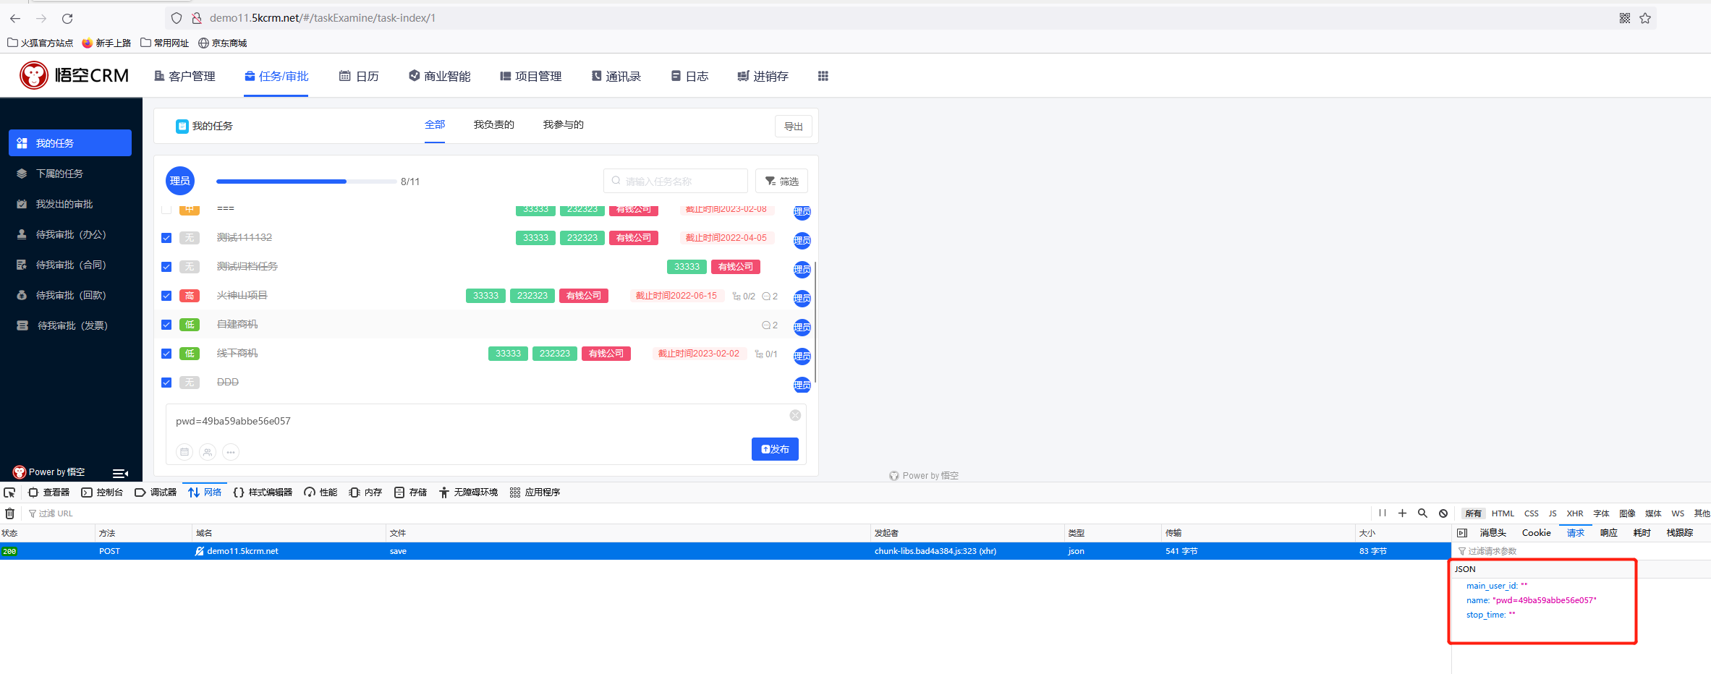
URL中包含密码 | 脆弱性风险 | 中危 | 加密失败 | 应用类资产 | 接口 |  | 接口的URL参数名中包含密码，登录认证方式不合理、账号认证方式不合理。 | 建议用HTTPS的SSL加密传输协议的POST方法传参。 | URL参数中发现密码：pwd=123456；
COOKIE中包含密码 | 脆弱性风险 | 中危 | 加密失败 | 应用类资产 | 接口 |  | 接口的Cookie参数名中包含密码，登录认证方式不合理、账号认证方式不合理。 | 建议用HTTPS的SSL加密传输协议的POST方法传参。 | Cookie参数中发现密码：pwd=123456；
返回内容包含明文密码 | 脆弱性风险 | 中危 | 存在明文传输密码 | 应用类资产 | 接口 |  | 接口的返回体参数名和返回体参数值包含明文密码。登录认证方式不合理、账号认证方式不合理。 | 建议用HTTPS的SSL加密传输协议的POST方法传参。 | 响应中发现明文密码：pwd=123456；
接口疑似未鉴权 | 脆弱性风险 | 中危 | 认证和授权失败 | 应用类资产 | 接口 | 接口未鉴权、无授权访问、数据接口不安全、接口未授权发现、账号未授权访问 | 服务接口存在逻辑缺陷，导致攻击者可以在未登录的情况下，获取接口的一些敏感信息，为下一步渗透测试做准备。接口未鉴权、无授权访问、数据接口不安全、接口未授权发现、账号未授权访问，接口的请求Header不包含有认证鉴权的关键字，接口疑似未鉴权。 | 建议做好接口的鉴权管理，添加身份认证。 | 接口的请求缺少鉴权信息，如token、auth、session、sign、secret等
接口疑似参数可遍历 | 脆弱性风险 | 中危 | 不安全的设计 | 应用类资产 | 接口 | 接口参数可遍历 | 接口的URL参数名或请求体参数名包含有{no|id|user|usr|num|number|type|conditionstr|count}关键字，接口疑似参数可遍历。 | 建议做好接口请求参数的优化和接口加固。 | 发现URL参数中存在可遍历参数：$id；发现请求中存在可遍历参数：$id； | 1.点击任务/审批，输入134325$id；2352tt点击发布 | 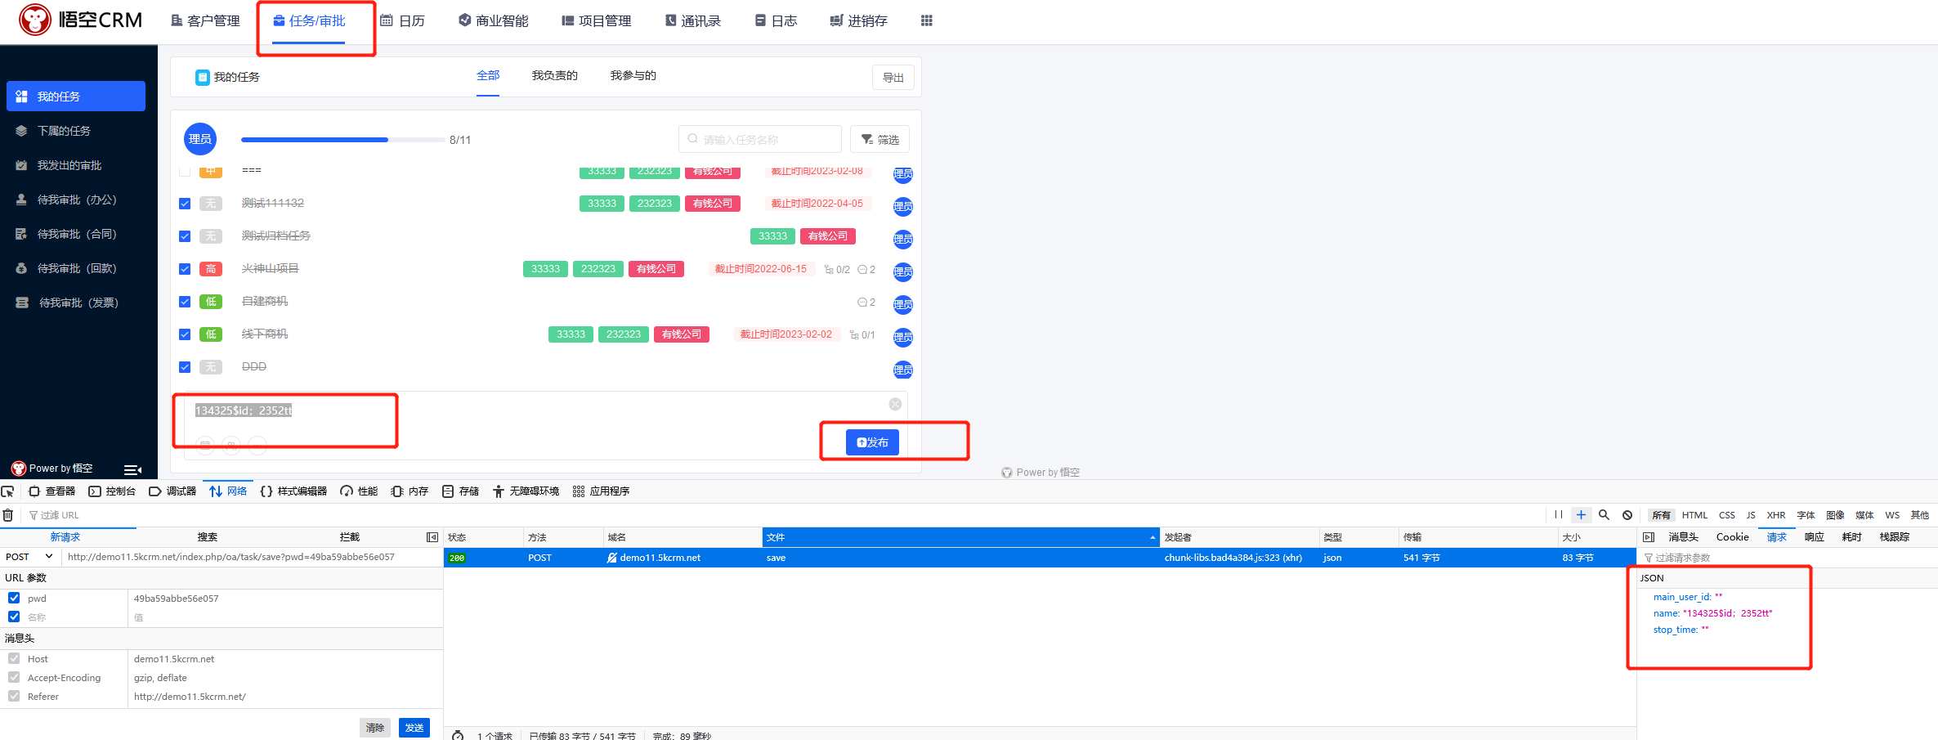
接口执行命令 | 脆弱性风险 | 中危 | 不安全的设计 | 应用类资产 | 接口 | 接口执行命令 | 接口的URL参数名和接口URL参数值包含可执行命令的关键字。 | 建议做好接口请求参数的优化和接口加固。 | URL请求参数中发现执行命令：cmd=echo； | 1.点击任务/审批，输入cmd=echo；点击发布 | 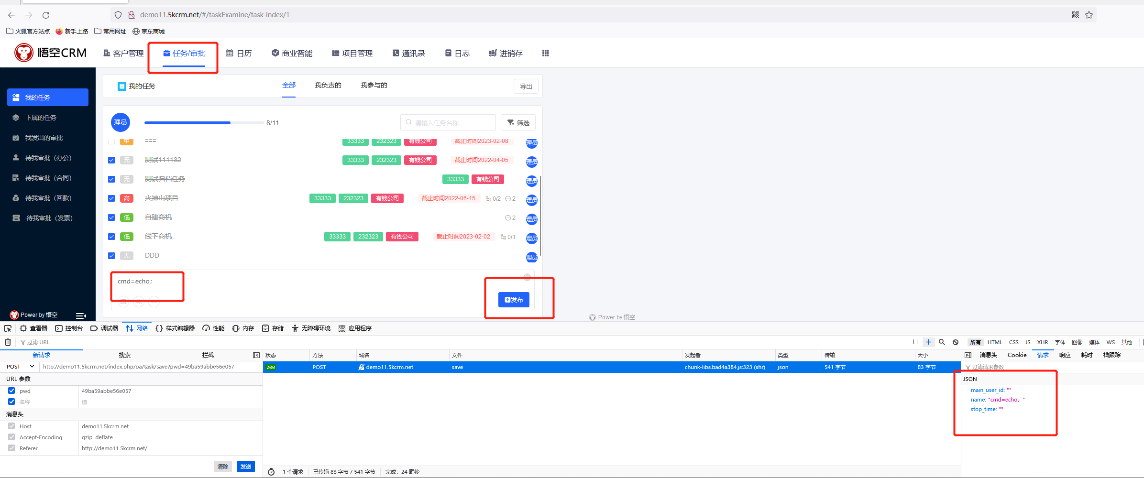
接口高危函数 | 脆弱性风险 | 中危 | 不安全的设计 | 应用类资产 | 接口 |  | 接口的URL参数值包含有高危函数关键字。 | 建议做好接口请求参数的优化和接口加固。 | URL参数中发现高危函数：proc_open()； | 1.点击任务/审批，输入proc_open()；点击发布 | 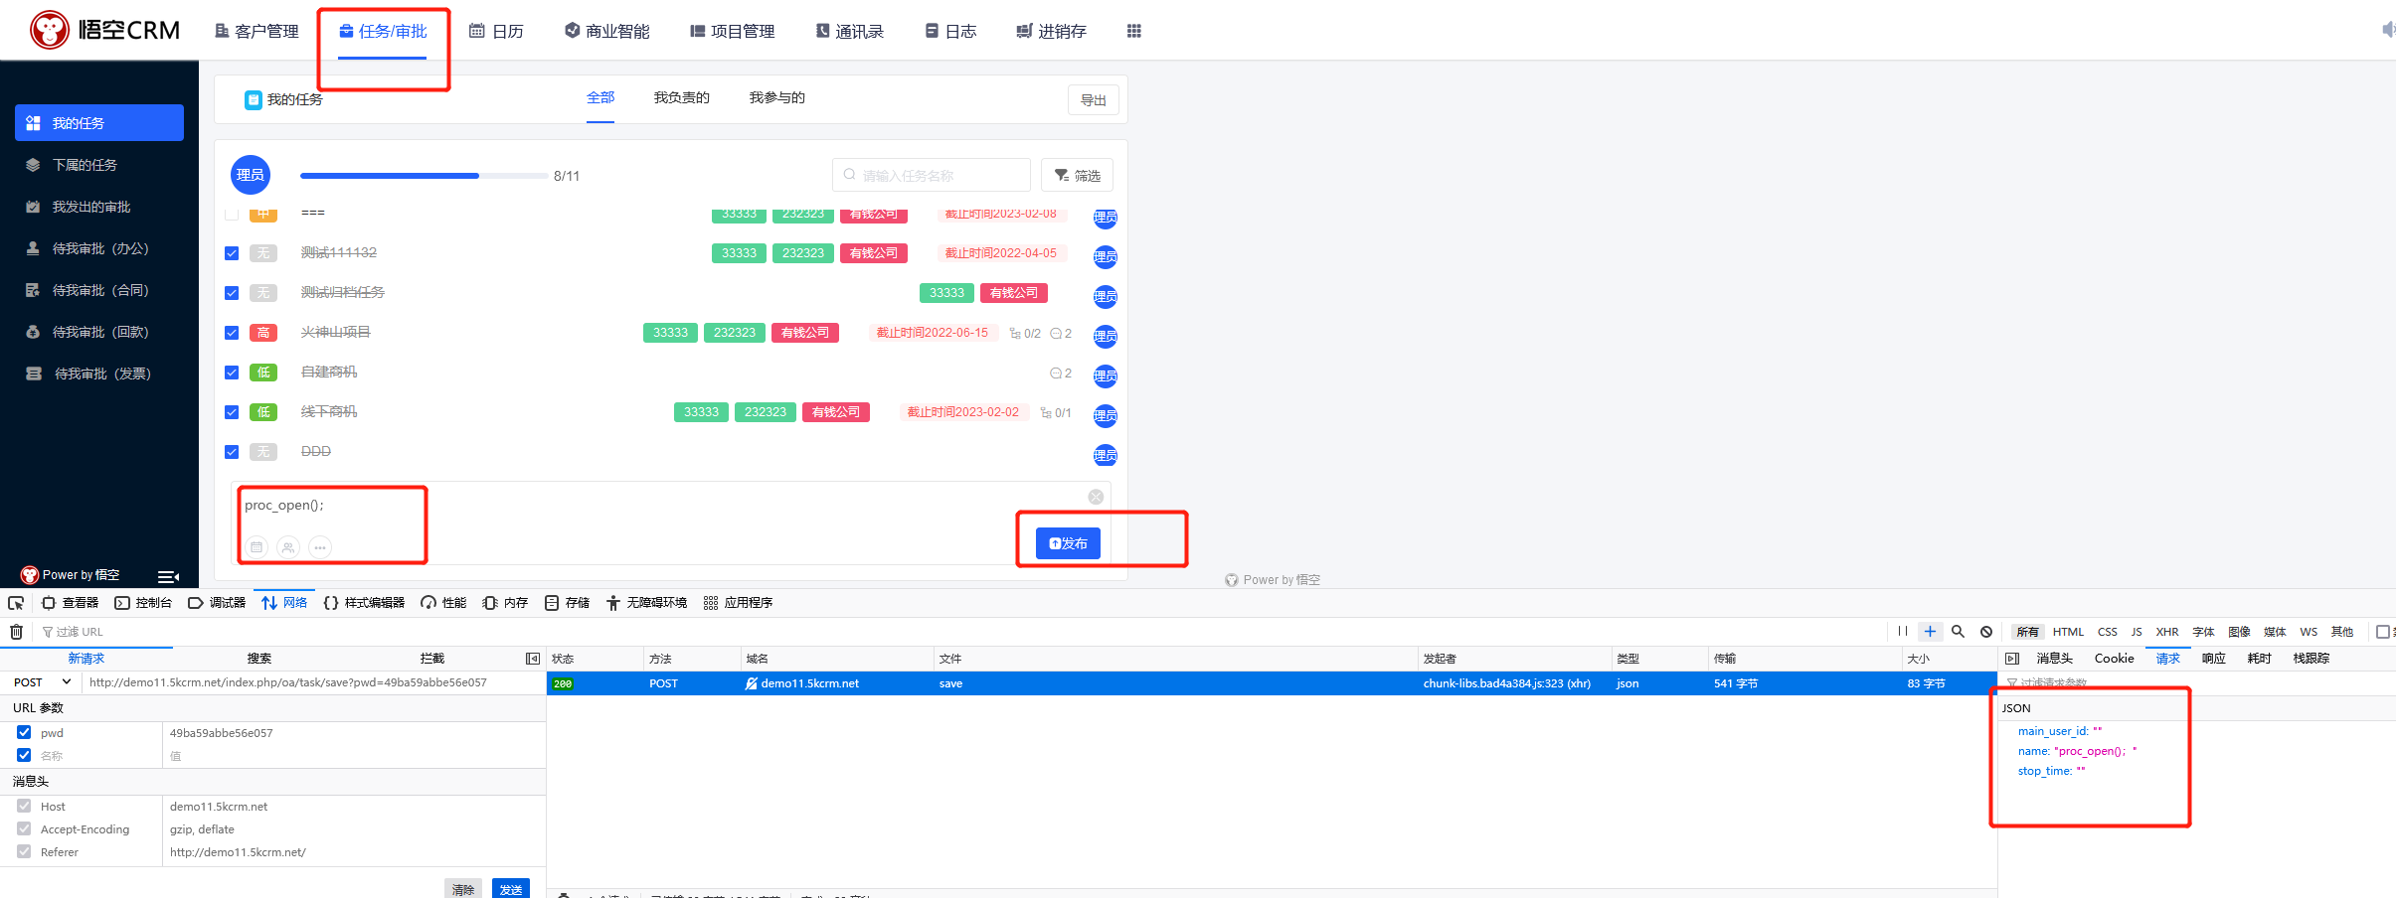
接口存在webshell | 脆弱性风险 | 中危 | 疑似Webshell攻击 | 应用类资产 | 接口 | 恶意的文件上传与使用 | 恶意的文件上传与使用，API接口的URL存在webshell | 建议做好接口请求参数的优化和接口加固。 | 接口疑似存在webshell后门；
接口存在SQL注入 | 脆弱性风险 | 高危 | 疑似SQL注入攻击 | 数据库类资产,应用类资产 | 接口 | SQL语句可遍历执行 | SQL语句可遍历执行，接口的URL参数和请求体参数执行 SQL_Injection 检查而结果有效；接口存在SQL注入 | 建议做好接口请求参数的优化和接口加固。 | 接口疑似存在SQL注入：select 1 from a where 1=1； | 1.点击任务/审批，输入select 1 from a where 1=1；点击发布 | 
接口存在XSS | 脆弱性风险 | 中危 | 疑似XSS攻击 | 应用类资产 | 接口 | 空Referrer访问 | 空Referrer访问，接口的URL参数和接口的请求体参数执行 XSS_Injection 检查而结果有效；接口存在XSS | 建议做好接口请求参数的优化和接口加固。 | 接口疑似存在XSS漏洞； | 点击任务/审批，输入<script>alert(/xss/)</script>点击发布
敏感数据伪脱敏 | 脆弱性风险 | 中危 | 加密失败 | 应用类资产 | 接口 | 数据脱敏不合规、数据脱敏不彻底、个人信息去标识化不规范、个人敏感信息类型脱敏不一致 | 敏感数据存在伪脱敏，数据脱敏不合规、数据脱敏不彻底、个人信息去标识化不规范、个人敏感信息类型脱敏不一致的情况 | 建议加强敏感数据的脱敏规则和算法。 | 数据脱敏不彻底，存在未脱敏的数据，发现脱敏的手机号：166****6666；发现脱敏的身份证号：330330********6639；发现脱敏的邮箱：***@163.com;发现脱敏的银行卡号：612616********123423； | 1、打开任务页面，编辑任何一个任务； 2、拷贝本地文件poc-3000txt的内容到输入框钟 | 
单次敏感数据条数超量传输 | 脆弱性风险 | 中危 | 敏感数据过量访问 | 应用类资产 | 接口 | 敏感数据脱库行为、敏感数据超量访问、单次请求敏感数据过多、单次返回个人信息条数过多、IP获取数据量异常风险、返回敏感数据量过大 | 存在敏感数据条数超量传输，敏感数据脱库行为、敏感数据超量访问、单次请求敏感数据过多、单次返回个人信息条数过多、IP获取数据量异常风险、返回敏感数据量过大的情况。 | 建议做好接口请求和返回数据结果的优化，对接口访问限制进行加固。 | 单次访问的敏感数据量过多：1230（阈值1000）
单次敏感数据类型过多 | 脆弱性风险 | 中危 | 敏感数据过量访问 | 应用类资产 | 接口 | 返回敏感数据类型过多、多类型敏感数据透出风险、多种个人信息类型访问 | 敏感数据存在类型过多的情况 | 建议做好接口请求和返回数据结果的优化，对接口访问限制进行加固。 | 单次访问的敏感数据量类型过多：13（阈值10） | 1.新建任务，添加下列敏感数据，点击保存。 ID,NAME,IDCARD,BIRTHDAY,PROVINCE,ADDRESS,PHONE,EMAIL,PASSPORTID,JUNGUAN,BANKCARD,ZUOJI,NASHUI2,GONGSHANG,QIYE,PROFESSIONAL,COMPANY,JIAZHAO,CHEJIAHAO,CHEPAIHAO,XUEWEI,ZHENGJIANHAO 1,位书蝶,440221198209028380,1983-02-03,吉林省吉林市,安徽省合肥市鼓楼区西林街道邹傅村委朝东王家村68号,18783340473,qiaohuanran@n1vu8.com,S25924458,广字第89010927号,6259467615897782196,0745-71199451,816110022254544928,361026327891096,25058385-1,磨具制造工,贵州宏牛文创科技有限公司,110162085301,EP7KHX5D38GPM0481,陕D8GA5P,脊柱裂,420923196603287426 2,支潇玉,632626195911035764,1978-05-09,山东省泰安市,宁夏回族自治区中卫市中宁县滨河南路,13570652624,jiangyuchan@ubpoa.net.cn,G08523557,成字第05723058号,6205278652267047712,0734-89032165,30542427957424178Q,542224392475834,35393869-4,橡胶成型工,衢州小米影业有限责任公司,430814140387,DY12A85P25T734956,鲁VBGNA7,寄生虫感染,S58351959 |  | 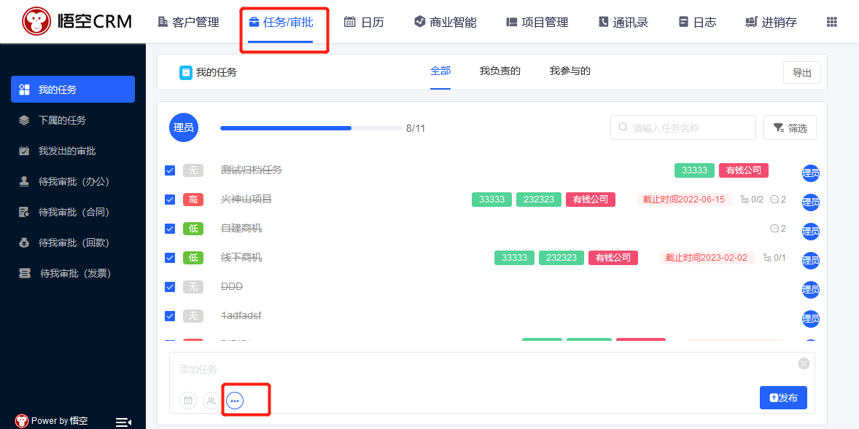 | 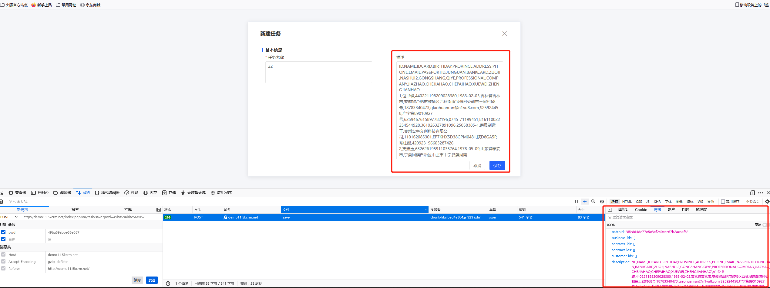
异常时间敏感数据文件传输 | 数据流转风险 | 中危 | 异常时间访问 | 应用类资产 | 接口 | 涉及敏感数据的文件传输、涉及个人信息的文件传输 | 存在异常时间敏感数据文件传输的情况 | 建议做好接口请求和返回数据结果的优化，对接口访问限制进行加固。 | 发现含有敏感数据的文件异常时间传输：2022-11-10 23:59:40
单次敏感数据文件超量传输 | 脆弱性风险 | 中危 | 敏感数据过量访问 | 应用类资产 | 接口 | 大量敏感信息数据下载 | 敏感数据存在文件超量传输的情况。 | 建议做好接口请求和返回数据结果的优化，对接口访问限制进行加固。 | 单次文件传输的敏感数据量过多：2200（阈值1000） | 1.新建任务，点击附件，添加下列敏感数据，点击保存。 | 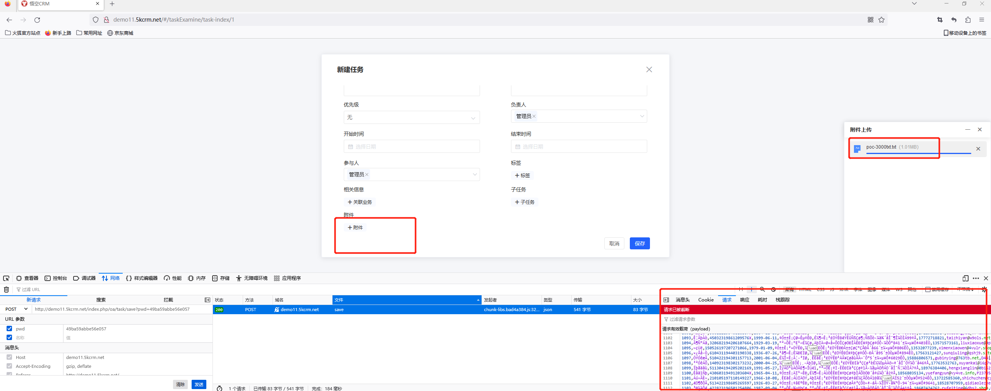
敏感数据过频访问 | 数据流转风险 | 中危 | 敏感数据过频访问 | 应用类资产 | 接口 | 访问频次超出需要、敏感数据高频操作 | 敏感数据存在过频访问的情况 | 建议做好接口请求和返回数据结果的优化，对接口访问限制进行加固。 | 每分钟访问敏感数据的次数过多：1001（阈值900）
异常时间数据库敏感数据超量访问 | 数据流转风险 | 中危 | 异常时间访问 | 数据库类资产 | 数据库 |  | 存在异常时间数据库敏感数据超量访问的情况 | 建议做好接口请求和返回数据结果的优化，对接口访问限制进行加固。 | 异常时间访问：2022-11-10 23:59:40；数据库访问的敏感数据量过多：1230（阈值1000）
疑似爬虫爬取敏感数据行为 | 数据流转风险 | 中危 | 网站爬虫 | 应用类资产 | IP | 空UA访问、IP机器爬虫行为、IP使用脚本拉取个人信息、数据爬虫风险 | 存在空UA访问、IP机器爬虫行为、IP使用脚本拉取个人信息、数据爬虫风险，疑似爬虫爬取敏感数据行为的情况。 | 建议通过1.限制User-Agent字段；2.限制IP；3. 添加验证码；4.Cookies限制；5.使用爬虫管理产品等手段通过交互验证、数据分析、合法性验证等策略，实时检测、管理和阻断恶意爬虫。 | 疑似爬虫爬取敏感数据行为
疑似页面高速缓存敏感数据 | 脆弱性风险 | 低危 | 安全配置错误 | 应用类资产 | 接口 |  | 存在疑似页面高速缓存敏感数据的情况 | 建议做好接口请求和返回数据结果的优化，对接口访问限制进行加固。 | 疑似存在页面高速缓存
跨境超量流出敏感数据 | 数据流转风险 | 高危 | 跨境访问 | 应用类资产 | 接口 | 敏感数据从国内流向境外风险、重要数据跨境传输 | 存在跨境超量流出敏感数据的情况 | 建议做好接口请求和返回数据结果的优化，对接口访问限制进行加固。 | 单次跨境访问的敏感数据量过多：1230（阈值1000）
对外接口敏感数据超量访问 | 数据流转风险 | 高危 | 对外传输 | 应用类资产 | 接口 |  | 存在对外接口敏感数据超量访问的情况 | 建议做好接口请求和返回数据结果的优化，对接口访问限制进行加固。 | 对外接口访问的敏感数据量过多：1230（阈值1000）
登录接口允许弱密码 | 脆弱性风险 | 低危 | 存在弱密码 | 应用类资产 | 接口 |  | 登录接口允许请求的URL、COOKIE、请求体和返回体的传输中存在弱密码。登录认证方式不合理、账号认证方式不合理。 | 建议用HTTPS的SSL加密传输协议的POST方法传参。 | 登录接口异常时间访问：2022-11-10 23:59:40；URL参数中发现弱密码：pwd=123456；Cookie参数中发现弱密码：pwd=123456；请求中发现弱密码：pwd=123456；
账号撞库风险 | 用户行为风险 | 高危 | 账号爆破 | 应用类资产,数据库类资产 | 账号，接口 | 高频撞库、账号密码爆破、账号暴力破解 | 存在高频撞库、账号密码爆破、账号暴力破解，账号撞库风险 | 建议做好账号权限管理，加固接口对账号的登录认证、授权和访问控制的管理。 | 疑似存在账号撞库：admin
超量账号撞库 | 用户行为风险 | 高危 | 账号撞库 | 数据库类资产 | 接口 | 超量撞库 | 存在超量账号撞库的风险 | 建议做好账号权限管理，加固接口对账号的登录认证、授权和访问控制的管理。 | 疑似存在多账号撞库：13（阈值10）
IP敏感数据过频访问 | 用户行为风险 | 中危 | 敏感数据过频访问 | 应用类资产,数据库类资产,文件类资产,邮件类资产 | IP | IP短时间访问频次异常、IP访问频次异常风险、疑似内鬼高风险过频访问 | 存在IP短时间访问频次异常、IP访问频次异常风险、疑似内鬼高风险过频访问，IP敏感数据过频访问的情况。 | 建议做好接口请求和返回数据结果的优化，对接口访问限制进行加固。 | 每分钟访问敏感数据的次数过多：130（阈值60）
IP遍历访问资产 | 用户行为风险 | 中危 | 遍历访问资产 | 应用类资产 | IP | IP恶意扫描探测、数据资产遍历访问风险、接口存在目录浏览 | 存在IP恶意扫描探测、数据资产遍历访问风险、接口存在目录浏览，IP遍历访问资产的情况 | 建议做好接口请求和返回数据结果的优化，对接口访问限制进行加固。 | 每分钟访问涉敏接口数过多：130（阈值60）

Firefox操作
